Midterm Exam
 | NO.1 | NO.2 | NO.3 | NO.4 | NO.5 | NO.6 | NO.7 | Total Score
811562 | 10 | 10 | 10 | 10 | 15 | 24 | 20 | 99
109511070 | 6 | 8 | 10 | 5 | 12 | 25 | 18 | 84
109511272 | 10 | 8 | 10 | 10 | 10 | 25 | 15 | 88
310511082 | 10 | 10 | 10 | 10 | 15 | 23 | 0 | 78
310581042 | 10 | 10 | 6 | 10 | 5 | 20 | 5 | 66
311510145 | 10 | 0 | 10 | 8 | 3 | 13 | 3 | 47
311510150 | 10 | 10 | 8 | 10 | 15 | 20 | 20 | 93
311510168 | 10 | 8 | 8 | 10 | 10 | 25 | 18 | 89
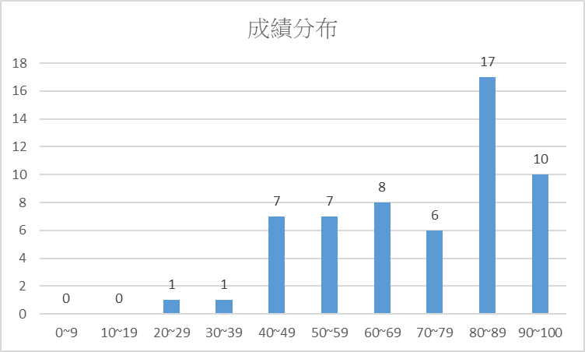
311510170 | 10 | 10 | 10 | 5 | 10 | 25 | 10 | 80
311510172 | 10 | 8 | 10 | 10 | 15 | 25 | 5 | 83
311510175 | 10 | 10 | 10 | 10 | 10 | 25 | 20 | 95
311510200 | 10 | 0 | 10 | 10 | 12 | 25 | 17 | 84
311511080 | 10 | 10 | 8 | 10 | 8 | 23 | 0 | 69
311513104 | 10 | 10 | 10 | 10 | 10 | 25 | 20 | 95
311540002 | 10 | 8 | 10 | 0 | 5 | 0 | 0 | 33
311551184 | 10 | 8 | 5 | 0 | 7 | 15 | 10 | 55
311553055 | 10 | 10 | 10 | 10 | 8 | 15 | 13 | 76
311580038 | 10 | 0 | 10 | 10 | 10 | 17 | 18 | 75
311580050 | 10 | 10 | 10 | 10 | 15 | 25 | 10 | 90
311581017 | 10 | 10 | 10 | 0 | 12 | 25 | 0 | 67
311591015 | 10 | 5 | 10 | 10 | 10 | 25 | 10 | 80
311611098 | 10 | 10 | 10 | 10 | 15 | 22 | 6 | 83
311611132 | 10 | 8 | 9 | 8 | 10 | 25 | 15 | 85
312510048 | 6 | 0 | 8 | 10 | 10 | 20 | 5 | 59
312510144 | 10 | 10 | 10 | 10 | 10 | 25 | 20 | 95
312510146 | 10 | 8 | 10 | 10 | 15 | 20 | 3 | 76
312510151 | 10 | 8 | 10 | 10 | 12 | 25 | 10 | 85
312510217 | 10 | 0 | 10 | 10 | 8 | 12 | 4 | 54
312510224 | 10 | 10 | 10 | 10 | 15 | 15 | 15 | 85
312510239 | 10 | 8 | 2 | 10 | 15 | 15 | 0 | 60
312511036 | 10 | 10 | 10 | 10 | 15 | 22 | 18 | 95
312511040 | 10 | 10 | 10 | 10 | 12 | 20 | 18 | 90
312511048 | 8 | 10 | 10 | 10 | 12 | 25 | 10 | 85
312511051 | 10 | 5 | 5 | 10 | 12 | 25 | 10 | 77
312511052 | 10 | 10 | 10 | 10 | 5 | 20 | 0 | 65
312511066 | 10 | 10 | 10 | 10 | 15 | 17 | 16 | 88
312513070 | 10 | 5 | 0 | 10 | 8 | 13 | 0 | 46
312513086 | 5 | 8 | 0 | 5 | 5 | 20 | 0 | 43
312513090 | 10 | 8 | 10 | 10 | 10 | 13 | 0 | 61
312513093 | 10 | 8 | 0 | 8 | 10 | 15 | 10 | 61
312551030 | 10 | 10 | 10 | 10 | 10 | 20 | 4 | 74
312551073 | 10 | 8 | 10 | 10 | 14 | 25 | 7 | 84
312551130 | 10 | 10 | 10 | 10 | 15 | 25 | 8 | 88
312551133 | 10 | 10 | 10 | 10 | 15 | 25 | 15 | 95
312551134 | 10 | 10 | 10 | 10 | 15 | 25 | 20 | 100
312551172 | 10 | 5 | 5 | 10 | 5 | 17 | 5 | 57
312554001 | 10 | 5 | 10 | 10 | 5 | 8 | 0 | 48
312554005 | 10 | 6 | 10 | 10 | 15 | 25 | 10 | 86
312580065 | 9 | 8 | 7 | 8 | 10 | 8 | 0 | 50
312580067 | 10 | 0 | 5 | 10 | 15 | 10 | 8 | 58
312581032 | 10 | 0 | 8 | 10 | 5 | 13 | 0 | 46
312831014 | 10 | 10 | 10 | 10 | 10 | 20 | 15 | 85
410513009 | 10 | 0 | 0 | 10 | 8 | 12 | 0 | 40
411511001 | 0 | 8 | 10 | 8 | 5 | 15 | 0 | 46
412580001 | 10 | 10 | 10 | 10 | 10 | 15 | 0 | 65
510661020 | 5 | 0 | 2 | 5 | 5 | 5 | 0 | 22
A121101 | 10 | 0 | 8 | 5 | 8 | 20 | 0 | 51
Average | 9.456140351 | 7.175438596 | 8.315789474 | 8.859649123 | 10.54385965 | 19.33333333 | 8.49122807 | 72.1754386

